graphique_1
Graphique 1 : Taux de sortie global et taux de sortie pour reprise d’emploi

En %, données trimestrielles CVS-CJO
 | Taux de sortie | Taux de sortie pour reprise d'emploi
Mar-07 | 12.3 | 6.4
Jun-07 | 12.5 | 6.5
Sep-07 | 12.5 | 6.5
Dec-07 | 12.6 | 6.6
Mar-08 | 12.7 | 6.8
Jun-08 | 12.1 | 6.1
Sep-08 | 11.8 | 5.9
Dec-08 | 10.7 | 5.1
Mar-09 | 10.3 | 4.7
Jun-09 | 10.3 | 5.0
Sep-09 | 10.0 | 4.7
Dec-09 | 10.2 | 4.9
Mar-10 | 9.9 | 4.8
Jun-10 | 9.9 | 4.7
Sep-10 | 9.7 | 4.6
Dec-10 | 9.8 | 4.5
Mar-11 | 10.0 | 4.8
Jun-11 | 9.4 | 4.6
Sep-11 | 9.7 | 4.7
Dec-11 | 9.5 | 4.6
Mar-12 | 9.2 | 4.5
Jun-12 | 9.2 | 4.3
Sep-12 | 8.9 | 4.2 | Champ : demandeurs d’emploi en catégories A, B, C à la fin du mois précédent ; France métropolitaine.
Dec-12 | 8.7 | 4.2 | Sources : Dares - Pôle emploi, STMT et enquête Sortants.
Mar-13 | 8.4 | 4.0
Jun-13 | 8.6 | 4.1
Sep-13 | 8.6 | 3.8
Dec-13 | 8.3 | 3.8
Mar-14 | 8.7 | 3.8
Jun-14 | 8.4 | 3.6
Sep-14 | 8.1 | 3.5
dec 14 | 8.0 | 3.4
Mar-15 | 7.9 | 3.3
Jun-15 | 7.7 | 3.4
Sep-15 | 8.0 | 3.6
Dec-15 | 7.9 | 3.4

Carte_France_métro
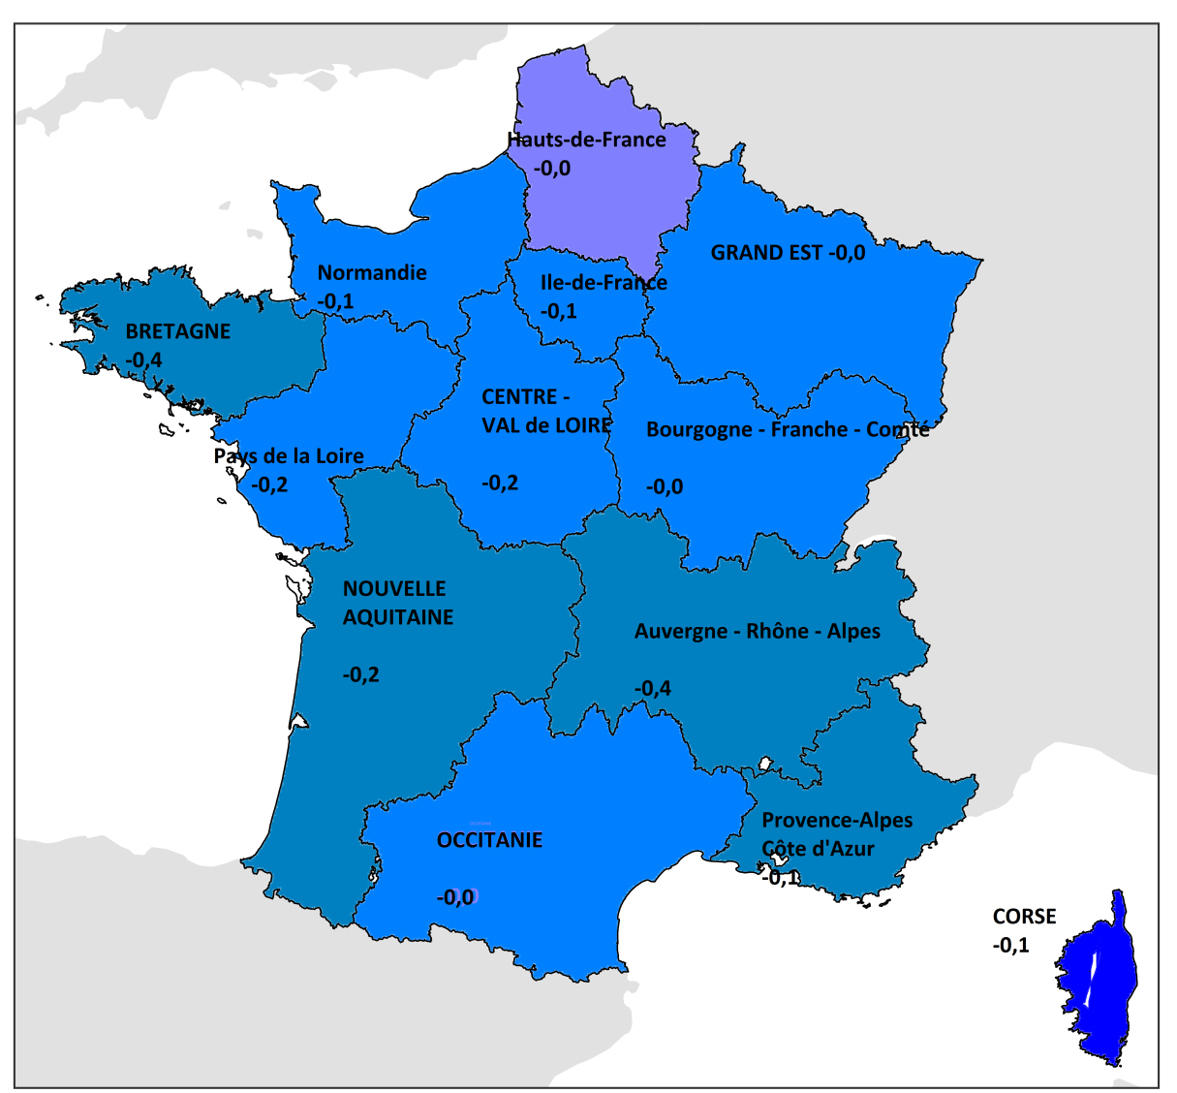

* Pour chaque région, le taux de sortie pour reprise d’emploi est indiqué par la couleur ; l’évolution 2014/2015 est directement reportée sur la carte.
Lecture : le taux de sortie pour reprise d’emploi en Bretagne s’élève à 3,7 % en 2015, soit -0,4 point par rapport à 2014.
Champ : demandeurs d’emploi en catégories A, B, C à la fin du mois précédent ; France métropolitaine.
Sources : Dares – Pôle emploi, STMT et enquête Sortants.

 | Taux de reprise d'emploi en 2015 | Régions | Evolution 2014/2015
 | ≥ 4,0 | Grand Est | 0.0
 | 3,9 à 3,5 inclus | Nouvelle Aquitaine | -0.2
 | 3,4 à 3,1 inclus | Auvergne-Rhône-Alpes | -0.4
 | 3,0 à 2,7 inclus | Bourgogne-Franche-Comté | 0.0
 | ≤ 2,6 | Bretagne | -0.4
 |  | Centre-Val de Loire | -0.2
 |  | Corse | -0.1
 |  | Île-de-France | -0.1
 |  | Occitanie | 0.0
 |  | Hauts-de-France | 0.0
 |  | Normandie | -0.1
 |  | Pays de la Loire | -0.2
 |  | Provence-Alpes-Côte d'Azur | -0.1

Graph_2
Graphique 2 : Sorties pour reprise d'emploi par domaine professionnel* de l'emploi retrouvé en 2015

En %, données brutes en moyenne annuelle
Services aux particuliers et aux collectivités | 14
Commerce | 12
Transports, logistiques et tourisme | 11
Hôtellerie, restauration, alimentation | 11
Santé, action sociale, culturelle et sportive | 10
Bâtiment, travaux publics | 8
Gestion, administration des entreprises | 8
Agriculture, marine, pêche | 4
Maintenance | 4
Mécanique, travail des métaux | 3 | * La nomenclature utilisée correspond aux FAP 2009 en 22 domaines professionnels. Trois domaines professionnels (Artisanat, Politique et religion, Electricité, électronique) ne figurent pas dans les emplois occupés par les sortants de 2015.
Industrie de process | 3 | Champ : demandeurs d’emploi sortis des catégories A, B, C pour reprise d’emploi en 2015 ; France métropolitaine.
Communication, information, art et spectacle | 2 | Source : Dares - Pôle emploi, enquête Sortants.
Enseignement, formation | 2
Matériaux souples, bois, industries graphiques | 1
Ingénieurs et cadres de l'industrie | 1
Informatique et télécommunications | 1
Etudes et recherche | 1
Administration publique, profession juridique, armé et police | 1
Banques et assurances | 1
Electricité, électronique | 0
Artisanat | 0
Politique, religion | 0

Tableau_public_spe
Tableau A • Taux de sortie pour reprise d’emploi de certains publics spécifiques

En % données brutes en moyenne annuelle

 | 2007 | 2008 | 2009 | 2010 | 2011 | 2012 | 2013 | 2014 | 2015 | 2007/2015 | 2014/2015
 |  |  |  |  |  |  |  |  |  | (en point) | (en point)
Travailleur handicapé (OETH) | 3.3 | 3.0 | 2.3 | 2.1 | 2.1 | 1.9 | 1.8 | 1.6 | 1.6
Bénéficiaire du RMI/RSA | 5.1 | 4.8 | 3.8 | 3.6 | 3.7 | 3.4 | 3.1 | 2.7 | 2.7
Résident en ZUS | 6.1 | 5.2 | 3.7 | 3.7 | 3.8 | 3.4 | 3.2 | 2.9 | 2.9
Ensemble des demandeurs d’emploi | 6.5 | 5.9 | 4.8 | 4.6 | 4.7 | 4.3 | 3.9 | 3.6 | 3.6

En %, données brutes en moyenne annuelle

 |  |  |  | Champ : demandeurs d’emploi en catégories A, B, C à la fin du mois précédent ; France métropolitaine.
 |  |  |  | Sources : Dares - Pôle emploi, STMT et enquête Sortants.

Graphique_A_Drom
 | Graphique A : Taux de sortie pour reprise d’emploi par Drom de 2012 à 2015

 | 2012 | 2013 | 2014 | 2015
Guadeloupe | 1.8 | 1.7 | 1.4 | 1.5
Guyane | 3.0 | 2.6 | 2.2 | 2.2
Martinique | 2.1 | 2.2 | 1.9 | 2.0
La Réunion | 2.2 | 2.1 | 2.0 | 1.9
Ensemble des Drom | 2.1 | 2.0 | 1.8 | 1.9
France métropolitaine | 4.3 | 3.9 | 3.6 | 3.4

En %, données brutes recalées

 |  | Champ : demandeurs d’emploi en catégories A, B, C à la fin du mois précédent ; France.
 |  | Sources : Dares - Pôle emploi, STMT et enquête Sortants.

